examples
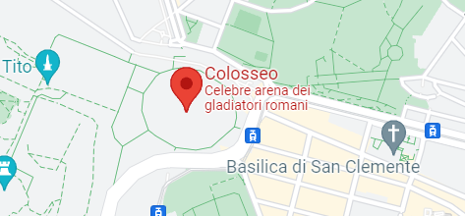
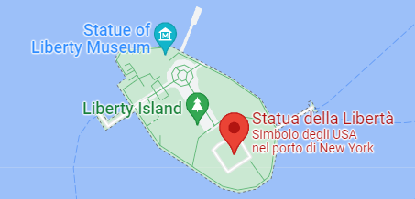
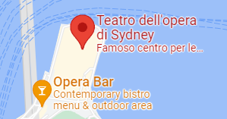
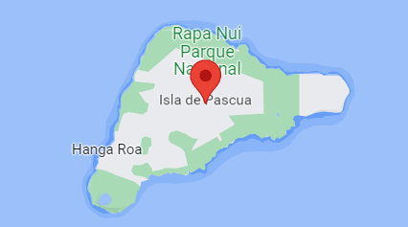

Latitudine | 41.8901916 | Latitudine | 40.6891924 | Latitudine | -33.856820 | Latitudine | -27.114939
Longitudine | 12.4922456 | Longitudine | -74.0444789 | Longitudine | 151.215449 | Longitudine | -109.347694

CodeAldo | EJ4N-QHVK | CodeAldo | DBYP-ZYPU | CodeAldo | 7W6D-UHLW | CodeAldo | 78RI-U2GU

DeCode Latitudine | 41.8902778 | DeCode Latitudine | 40.6891667 | DeCode Latitudine | -33.8569444 | DeCode Latitudine | -27.1150000
DeCode Longitudine | 12.4922222 | DeCode Longitudine | -74.0444444 | DeCode Longitudine | 151.2155556 | DeCode Longitudine | -109.3477778

 |  | CodeAldo(Latitudine,Longitudine) |  | DecodeALDO(codice,tipo)
 |  | Restituisce il CodeAldo della posizione indicata |  | Restituisce il valore della coordinata: tipo=0: restituisce Latitudine tipo=1: restiruisce Longitudine

mapping
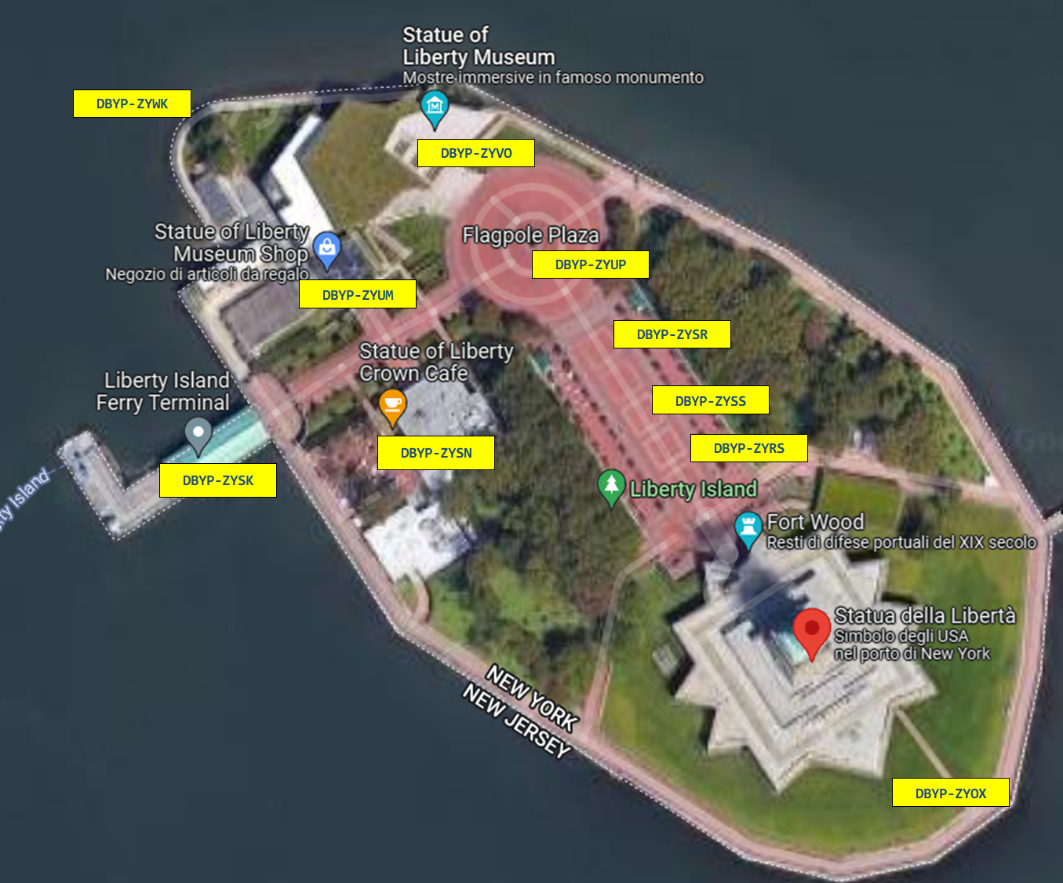
Ferry terminal | 40.6898983 | -74.0471102 | DBYP-ZYSK
Crown Cafè | 40.6899740 | -74.0462799 | DBYP-ZYSN
Museum Shop | 40.6904947 | -74.0465421 | DBYP-ZYUM
Flagpole Plaza | 40.6905751 | -74.0457056 | DBYP-ZYUP
Liberty Museum | 40.6909444 | -74.0460864 | DBYP-ZYVO

Liberty Island è mappata da circa 150 codici diversi

